2021_04_data
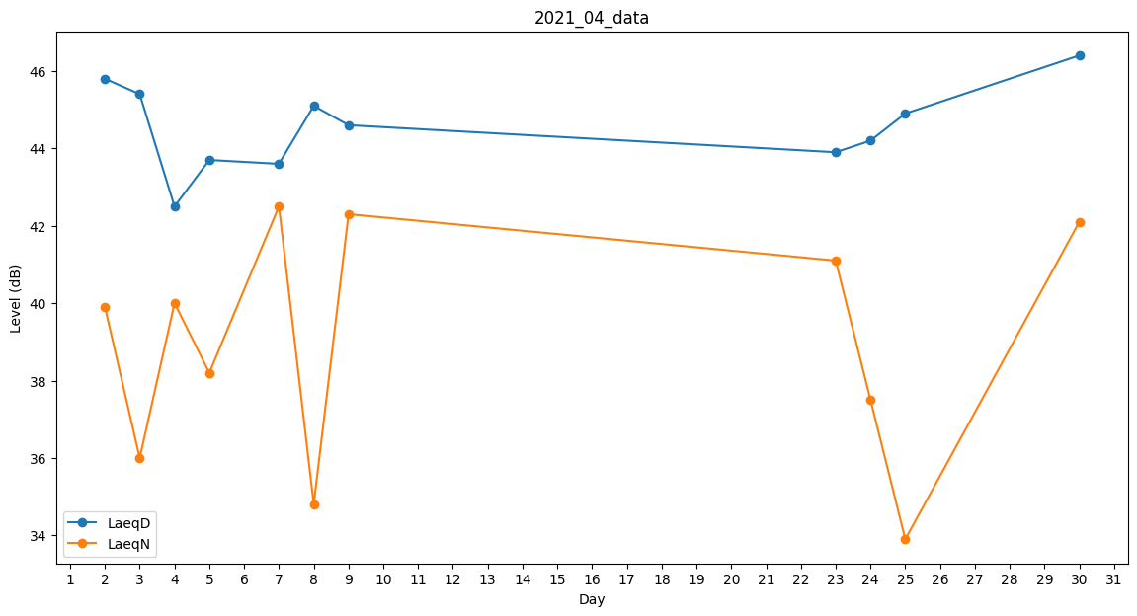
Day | LaeqD | LaeqN
1 | 46.4 | 0
2 | 45.8 | 39.9
3 | 45.4 | 36
4 | 42.5 | 40
5 | 43.7 | 38.2
6 | 44.5 | 0
7 | 43.6 | 42.5
8 | 45.1 | 34.8
9 | 44.6 | 42.3
10 | 43 | 0
11 | 45.6 | 0
12 | 0 | 0
13 | 0 | 0
14 | 0 | 0
15 | 0 | 0
16 | 0 | 0
17 | 0 | 0
18 | 0 | 0
19 | 0 | 0
20 | 0 | 0
21 | 0 | 39.9
22 | 45.9 | 0
23 | 43.9 | 41.1
24 | 44.2 | 37.5
25 | 44.9 | 33.9
26 | 34.8 | 0
27 | 34.1 | 0
28 | 30.7 | 0
29 | 0 | 35.7
30 | 46.4 | 42.1

